상품제안서
하이트래블킹 여행용세트 통합N형 | 상품코드: F30433

 |  |  |  |  |  |  | 02-412-0044 | www.easy1.co.kr
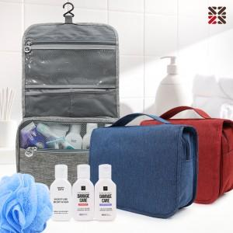

【상세/제작정보】 | <p>●배송비 박스당 5000원(vat별도)&nbsp;</p>

【인쇄/포장옵션】 | 실크 / 종이케이스

【공급단가】 | 수량 | 100~ | 300~ | 500~ | 1,000~ | 3,000~
*VAT별도 | NA | 13,370원 | 13,160원 | 12,840원 | 12,510원 | 12,300원
 | NB | 14,620원 | 14,390원 | 14,040원 | 13,680원 | 13,450원
 | NC | 15,000원 | 14,760원 | 14,400원 | 14,040원 | 13,800원

【상품 URL】 | http://www.easy1.co.kr/src/goods_detail.php?gdno=30433

